Sheet1
省/地区 | 学校 | 联系方式 | 春招安排 | 官网 | 开学时间 | 列1
吉林/长春 | 吉林农业大学 | 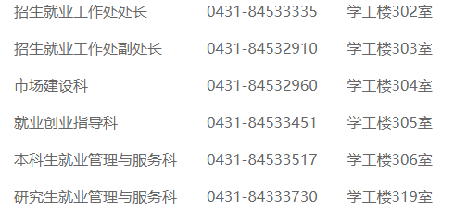 | 未接通 | https://www.jlau.edu.cn/ | 教职工2022-2-23
吉林/长春 | 长春理工大学 | 机械学院就业院长 王蕊 13944881730 材料本科 姜老师 | 招聘2579/未接通 | 长春理工大学 (cust.edu.cn) | 学生2月28日(星期一)开学。教职工2月24日、25日上班。
吉林/吉林 | 东北电力大学 | 0432-64806348 64807348 | 未接通 | 东北电力大学 (neepu.edu.cn) | 学生放假时间安排：1月8日（星期六）至2月27日（星期日）为假期。教工的假期安排2月23日（星期三）起正式上班。如有特殊情况，另行通知。
吉林/长春 | 吉林建筑大学 | 就业工作科：0431-84566069 就业指导科：0431-84566302 | 暂定3月中旬或3月月末关注就业信息网公告/线上可进行详见20211108通知公告 | 吉林建筑大学 (jlju.edu.cn) | 学生28号，返校封校视疫情情况解封后外人可进入
吉林/长春 | 吉林财经大学 | 就业指导与市场建设科 0431-84539115\84539105（招聘会） | 去年4月，详见网站 | 吉林财经大学 (jlufe.edu.cn) | 2.28
吉林/长春 | 长春大学 | 【长春大学就业创业指导中心】 地址：吉林省长春市卫星路6543号 长春大学（东校区）综合楼C区203室 电话：0431-85250035（兼传真）、0431-85250026 | 未接通 | https://www.ccu.edu.cn/ | 27号左右
吉林/长春 | 长春工业大学 | 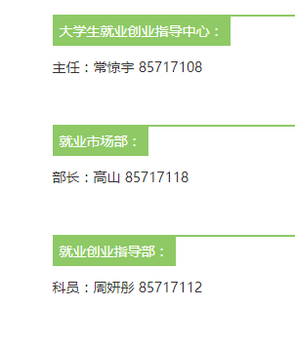 | 未接通 | 长春工业大学 Changchun University of Technology (ccut.edu.cn) | 开学时间是2022年2月27日
吉林长春 | 吉林艺术学院 | 85618360 | 未接通 | 吉林艺术学院官网 (jlart.edu.cn) | 2022-02-28
黑龙江/哈尔滨 | 黑龙江大学 | 0451-86609653 | 未接通 |  | 2022-02-27
黑龙江/哈尔滨 | 哈尔滨理工大学 | 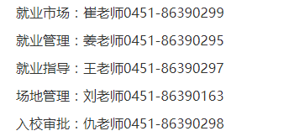 | 未接通 | 哈尔滨理工大学 (hrbust.edu.cn) | 1.学生2022年2月26日（星期六）、2月27日（星期日）返校注册，2月28日（星期一）上课。 2.教职工2月24日（星期四）起正式上班。
黑龙江大庆 /秦皇岛 | 东北石油大学 | 公众号无电话 |  | 东北石油大学 (nepu.edu.cn) | 3月1号
黑龙江/大庆 | 黑龙江八一农垦大学 | 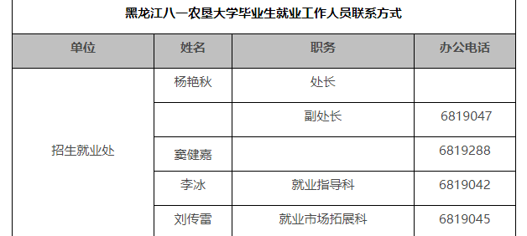 | 未接通 | http://byau.edu.cn/ | 2.27 | 区号0459
黑龙江/齐齐哈尔 | 齐齐哈尔大学 |  | 三月中旬之后，疫情稳定/可线上：腾讯会议 | http://www.qqhru.edu.cn/ | 2.28
黑龙江/哈尔滨 | 黑龙江科技大学 | 办公地点：主楼W0105 联系电话：0451-88036988 | 未接通 | 黑龙江科技大学 (usth.edu.cn) | 三月一号
黑龙江/哈尔滨 | 黑龙江工程学院 |  | 未接通 | 首页-黑龙江工程学院 (hljit.edu.cn) | 2.28
黑龙江/佳木斯 | 佳木斯大学 | 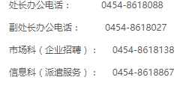 | 未接通 | 佳木斯大学 (jmsu.edu.cn) | 2.28
辽宁/沈阳 | 鲁迅美术学院 | 鲁迅美术学院招生就业处联系人： 沈阳 谭老师 13889160215 024-83937665 大连 王老师13591662183 0411-39965536 | 可宣传/说是安道拓之前有她微信 | 鲁迅美术学院 (lumei.edu.cn) | 3.1/封校一段时间才敢让人进，老师才核酸完没上班

哈理工
欢迎来到哈尔滨理工大学大学生就业指导中心
用人单位

学生

学校

首页
通知公告
工作动态
网站使用说明
生源信息
联系我们
签约和报到证业务说明
联系我们
网站首页 > 联系我们 > 详情
2021-2024年哈尔滨理工大学学院就业干事联系方式
发布时间：2021-10-26 09:44:11 作者：本站编辑 来源：本站原创 浏览次数：295分享
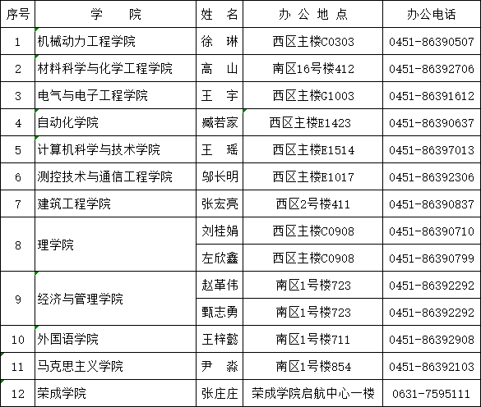
内容维护：哈尔滨理工大学大学生就业指导中心 就业市场：0451-86390298 86390299 86390297 就业派遣：86390295
Copyright © 2020-2022哈尔滨理工大学就业创业信息网

哈理工智慧就业公众号

哈理工就业小程序
分享到

